基本設計
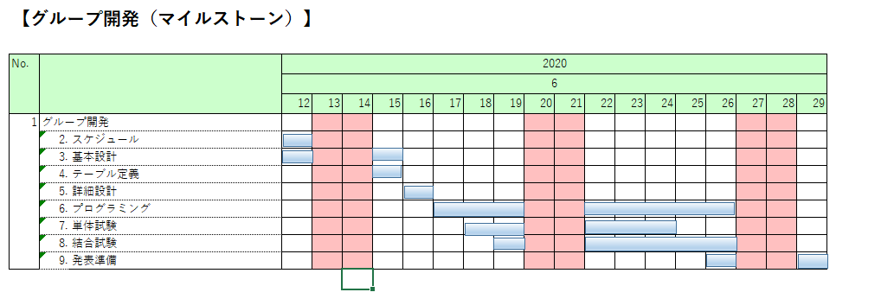

【基本設計】
 |  |  |  |  |  |  | ：予定 |  | ：実績
No. |  |  |  |  |  | 2020
 |  |  | 担当 | 作業状況 | 予/実 | 6月
 |  |  |  |  |  | 12 | 13 | 14 | 15 | 16 | 17 | 18 | 19 | 20 | 21 | 22 | 23 | 24 | 25 | 26
3 | 基本設計
 | 1. | 基本設計書作成
 | 1.ログイン画面 |  | 宮城 |  | 予定
 |  |  |  |  | 実績
 | 2.ランキング画面 |  | 照屋 |  | 予定
 |  |  |  |  | 実績
 | 3.アカウント作成画面 |  | 天願 陽聖 |  | 予定
 |  |  |  |  | 実績
 | 4.アカウント編集画面 |  | 天願 陽聖 |  | 予定
 |  |  |  |  | 実績
 | 5.確認画面 |  | 大城 |  | 予定
 |  |  |  |  | 実績
 | 6.myページ画面 |  | 天願 大河 |  | 予定
 |  |  |  |  | 実績
 | 7.ポーカー |  |  |  | 予定
 |  |  |  |  | 実績
 | 8.ブラックジャック |  |  |  | 予定
 |  |  |  |  | 実績
 | 9.アイテムショップ |  |  |  | 予定
 |  |  |  |  | 実績

 | 2. | レビュー
 | 1.レビュー |  | 全員 |  | 予定
 |  |  |  |  | 実績
 | 2.レビュー指摘反映 |  | 全員 |  | 予定
 |  |  |  |  | 実績
 | 3.再レビュー |  | 全員 |  | 予定
 |  |  |  |  | 実績
 | 4.再レビュー指摘反映 |  | 全員 |  | 予定
 |  |  |  |  | 実績

